Sheet1 (2)
申购合同
供方：上海汭洐 |  |  |  |  |  |  | 合同标号： |  | WSJ20251220-1
需方：威斯嘉服装有限公司 |  |  |  |  |  |  | 签订点： | 广东佛山顺德均安镇畅兴工业区均益路9号4楼
产品名称，规格，数量，金额 |  |  |  |  |  |  | 签订时间： |  | 2025-12-20 |  |  |  |  |  | 出货日期 2026-1-6
客户 | 款号 | PO | 货品名 | 内容 | 订单数量 | 码数 |  |  |  |  |  |  |  |  | 需订数量 | 损耗
 |  |  |  |  |  | 4 | 6 | 8 | 9 | 10 | 11 | 12 | 14 | 16
利丰 | 173839 | 1536287 |  | WIDE LEG | 1460 |  | 配001绳仔 |  |  |  |  |  |  |  |  | 2%
 | 靛蓝 | 278 | 纸质吊牌 | 10 |  |  |  |  |  |  |  |  |  |  | 1485
 |  |  | 纸质腰卡 | HIGH RISE |  | 0 | 130 | 202 | 138 | 214 | 160 | 285 | 235 | 121 | 1485
 |  |  |  | ANKLE LENGTH
利丰 | 173839 | 1546355 |  | WIDE LEG | 2310 |  | 配001绳仔 |  |  |  |  |  |  |  |  | 2%
 | 格尔蓝 | 334 | 纸质吊牌 | 10 |  |  |  |  |  |  |  |  |  |  | 2349
 |  |  | 纸质腰卡 | HIGH RISE |  | 0 | 240 | 366 | 218 | 375 | 250 | 442 | 280 | 178 | 2349
 |  |  |  | ANKLE LENGTH
利丰 | 173839 | 1550776 |  | WIDE LEG | 3220 |  | 配001绳仔 |  |  |  |  |  |  |  |  | 2%
 | 沙丘 | 777 | 纸质吊牌 | 10 |  |  |  |  |  |  |  |  |  |  | 3275
 |  |  | 纸质腰卡 | HIGH RISE |  | 0 | 362 | 565 | 259 | 523 | 340 | 620 | 372 | 235 | 3276
 |  |  |  | ANKLE LENGTH
利丰 | 173839 | 1550781 |  | WIDE LEG | 300 |  | 配001绳仔 |  |  |  |  |  |  |  |  | 2%
 | 咖啡 |  | 纸质吊牌 | 10 |  |  |  |  |  |  |  |  |  |  | 305
 |  |  | 纸质腰卡 | HIGH RISE |  | 0 | 31 | 46 | 46 | 51 | 36 | 56 | 31 | 11 | 308
 |  |  |  | ANKLE LENGTH
利丰 | 173839 | 1545511 |  | WIDE LEG | 3280 |  | 配001绳仔 |  |  |  |  |  |  |  |  | 2%
 | 浆果 | 509 | 纸质吊牌 | 10 |  |  |  |  |  |  |  |  |  |  | 3336
 |  |  | 纸质腰卡 | HIGH RISE |  | 0 | 368 | 497 | 295 | 524 | 364 | 620 | 438 | 230 | 3336
 |  |  |  | ANKLE LENGTH
利丰 | 173840 | 1539351 |  | WIDE LEG | 2850 |  | 配001绳仔 |  |  |  |  |  |  |  |  | 2%
 |  | 350 | 纸质吊牌 | 10 |  |  |  |  |  |  |  |  |  |  | 2898
 |  |  | 纸质腰卡 | HIGH RISE |  | 0 | 283 | 513 | 260 | 309 | 255 | 656 | 464 | 258 | 2998
 |  |  |  | ANKLE LENGTH

客户 | 款号 | PO | 货品名 | 内容 | 订单数量 | 码数 |  |  |  |  |  |  |  |  | 需订数量 | 损耗
 |  |  |  |  |  |  | 18 | 20 | 22 | 24
利丰 | 140323 | 1551151 |  | WIDE LEG | 300 |  | 配001绳仔 |  |  |  |  |  |  |  |  | 2%
 | 浆果 | 157 | 纸质吊牌 | 10 |  |  |  |  |  |  |  |  |  |  | 305
 |  |  | 纸质腰卡 | HIGH RISE |  |  | 153 | 85 | 43 | 25 |  |  |  |  | 306
 |  |  |  | ANKLE LENGTH
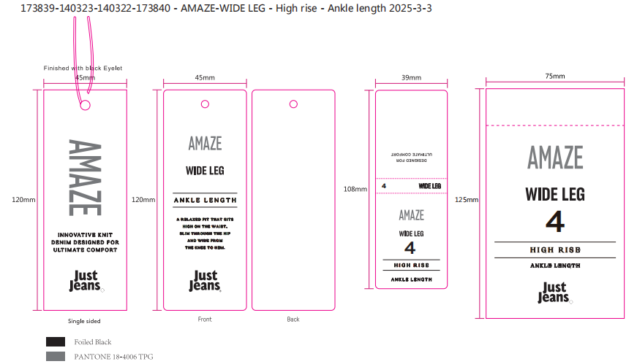
备注
部门 |  |  | 跟单 梁珍
购品种类型
订购原因： |  |  | 挂牌
申购人签名
主管签名

